AM und Bildung
Arbeitmarkt und Bildung in Wien
 | Jun-22

Arbeitsmarktdaten im Kontext von Bildungsabschlüssen:
Das mit Abstand höchste Arbeitslosigkeitsrisiko haben Personen, die keinen über die Pflichtschule hinausgehenden Bildungsabschluss vorweisen können.

Wichtige Arbeitsmarktdaten auf einen Blick

 |  |  | Veränd. zum Vorjahr
 | Bestand/Quote |  | absolut | in%

Arbeitslose Personen | 98,585 |  | -23,004 | -18.9%
Frauen | 43,260 |  | -10,574 | -19.6%
Männer | 55,325 |  | -12,430 | -18.3%
Unselbständig Beschäftigte | 901,000 |  | 25,385 | 2.9%
Frauen | 434,323 |  | 12,265 | 2.9%
Männer | 466,677 |  | 13,120 | 2.9%
Arbeitslosenquote - nationale Berechnung | 9.9% |  | -2.3% | -Punkte
Frauen | 9.1% |  | -2.3% | -Punkte
Männer | 10.6% |  | -2.4% | -Punkte

 | arbeitslose Personen |  | offene Stellen

 | Bestand | Anteil | Bestand | Anteil

Gesamt | 98,585 | 100% | 20,623 | 100%
maximal Pflichtschule | 47,003 | 47.7% | 8,827 | 42.8%
Lehre | 20,293 | 20.6% | 6,225 | 30.2%
Mittlere technisch-gewerbliche Schule | 557 | 0.6% | 74 | 0.4%
Mittlere kaufmännische Schule | 1,737 | 1.8% | 157 | 0.8%
sonstige mittlere Schule | 2,036 | 2.1% | 1,360 | 6.6%
Allgemeinbildende höhere Schule | 8,767 | 8.9% | 85 | 0.4%
Höhere technisch-gewerbliche Schule | 1,904 | 1.9% | 902 | 4.4%
Höhere kaufmännische Schule | 1,696 | 1.7% | 473 | 2.3%
sonstige höhere Schule | 2,839 | 2.9% | 869 | 4.2%
Akademie | 341 | 0.3% | 51 | 0.2%
Fachhochschule | 1,043 | 1.1% | 792 | 3.8%
Universität, Hochschule, Pädagogische Hochschule | 10,210 | 10.4% | 805 | 3.9%

47,7% der arbeitslosen Personen hat lediglich Pflichtschulausbildung, 20,6% verfügen über einen Lehrabschluss; in Summe weisen 68,3% aller arbeitslosen Personen maximal Lehrausbildung auf. Personen mit Lehrabschluss sind allerdings im Vorteil: 30,2% der (sofort verfügbaren) offenen Stellen verlangt diese Qualifikation.

Bestand arbeitsloser Personen nach Ausbildung und Geschlecht

 | Frauen N = 43.260 | Männer N = 55.325
Pflichtschule | 47.0% | 48.2%
Lehre | 16.6% | 23.7%
BMS | 5.4% | 3.6%
AHS | 9.5% | 8.4%
BHS | 7.0% | 6.2%
Uni, FH, Akademie | 14.3% | 9.7%

Bei der differenzierten Betrachtung arbeitsloser Personen nach Geschlecht zeigt sich ein Unterschied beim Anteil von Personen mit Pflichtschulausbildung (Männer: 48,2%, Frauen: 47,0%), noch deutlicher ist der Unterschied beim Anteil von Personen mit Lehrabschluss: 16,6% der arbeitslosen Frauen, aber 23,7% der arbeitslosen Männer haben eine Lehrausbildung absolviert.

Arbeitslosenquote1 nach Ausbildung

 | Jun 22 | Jun 21 | ALQ-Gesamt | ALQ-Gesamt
Pflichtschulausbildung | 27.6% | 32.5% | 9.9% | 12.2%
Lehrausbildung | 9.6% | 12.1% | 9.9% | 12.2%
BMS | 5.8% | 7.3% | 9.9% | 12.2%
AHS | 8.4% | 9.5% | 9.9% | 12.2%
BHS | 6.0% | 7.8% | 9.9% | 12.2%
Akadem. Ausbildung, FH | 3.5% | 4.5% | 9.9% | 12.2%

Arbeitslosenquote1 nach Ausbildung im Zeitverlauf

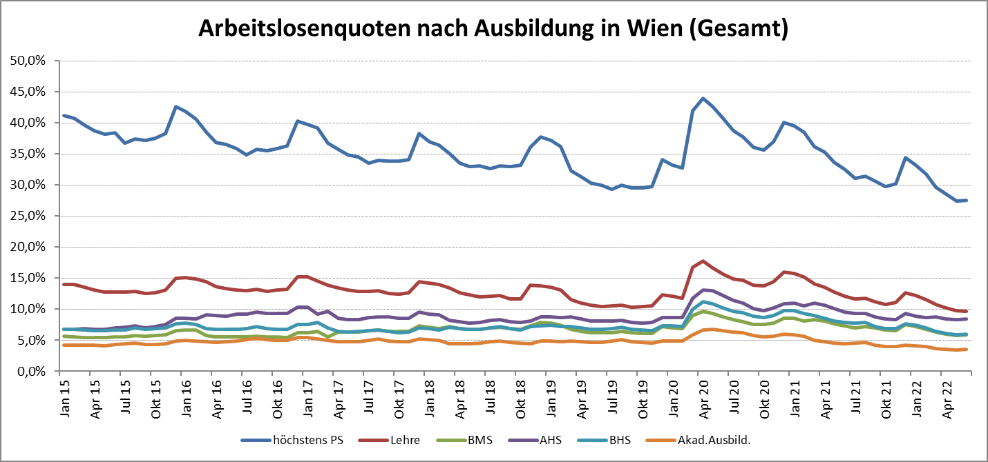

1 Vorgemerkte Arbeitslose einer Bildungsebene bezogen auf das Arbeitskräftepotential (Arbeitslose + unselbstständig Beschäftigte des Jahres) derselben Bildungsebene; die Gliederung der Beschäftigtenbasis nach Bildungsabschluss wurde nach Ergebnissen der Arbeitskräfteerhebung (unselbeständig Erwerbstätige nach LFK) errechnet

verwendete Abkürzungen:
AHS: Allgemeinbildende höhere Schule
BHS: Berufsbildende höhere Schule (Höhere technisch-gewerbliche Schule, Höhere kaufmännische Schule, Sonstige höhere Schule)
BMS: Berufsbildende mittlere Schule (Mittlere technisch-gewerbliche Schule, Mittlere kaufmännische Schule, Sonstige mittlere Schule)

